상품제안서
아리랑 로트2 자개 USB메모리(4GB~128GB) | 상품코드: F25485

 |  |  |  |  |  |  | 02-412-0044 | www.easy1.co.kr
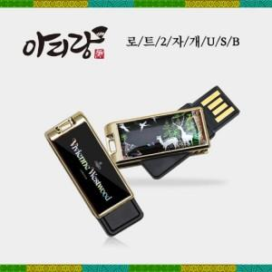

【상세/제작정보】 | <p>※ 4G, 128G 전화문의 부탁드립니다.&nbsp;</p>

【인쇄/포장옵션】 | 홀로그램인쇄 / 포장지포장

【공급단가】 | 수량 | 50~ | 100~ | 500~ | 1,000~ | 2,000~
*VAT별도 | 8G | 12,600원 | 12,390원 | 12,070원 | 11,860원 | 11,550원
 | 16G | 15,000원 | 14,750원 | 14,370원 | 14,120원 | 13,750원
 | 32G | 17,400원 | 17,110원 | 16,670원 | 16,380원 | 15,950원
 | 64G | 22,200원 | 21,830원 | 21,270원 | 20,900원 | 20,350원

【상품 URL】 | https://dev.easy1.co.kr:443/src/goods_detail.php?gdno=25485

